상품제안서
샤오미 레드미 버즈 6 플레이 무선 이어폰 | 상품코드: S43843

 |  |  |  |  |  |  | 02-713-8555 | www.synergygift.co.kr
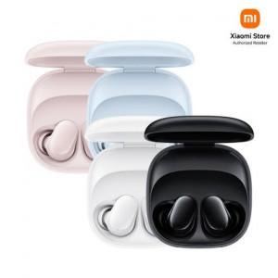

【상세/제작정보】

【인쇄/포장옵션】 | 레이저 / 포장지포장

【공급단가】 | 수량 | 50~ | 100~ | 500~ | 1,000~ | 3,000~
*VAT별도 | 단가 | 11,150원 | 10,960원 | 10,570원 | 10,280원 | 10,080원

【상품 URL】 | https://www.synergygift.co.kr:443/src/goods_detail.php?gdno=43843

